Modelo Siedco - Delitos
Para acceder a los valores por default del reporte y ver el ultimo periodo de datos disponible, por favor dar click en el boton "Restablecer" y seleccionar la opcion "Restablecer valores por defecto".
Año | Mes | Delito | Localidad
2024 | MAY | HURTO A PERSONAS | (Todos los Valores de Columna)
Ver Mapa
Análisis General de Delitos
Fecha de Corte: 31/10/2024

Año | 2024
DELITOS | ENE-MAY 2023 | ENE-MAY 2024 | Dif ENE-MAY 2024 vs ENE-MAY 2023 | % Var ENE-MAY 2024 y ENE-MAY 2023 | MAY 2023 | MAY 2024 | Dif MAY 2024 - MAY 2023 | % Var MAY 2024 - MAY 2023
DELITOS SEXUALES | 2,334 | 4,329 | 1,995 | 85.5% | 427 | 938 | 511 | 119.7%
EXTORSION | 517 | 980 | 463 | 89.6% | 128 | 234 | 106 | 82.8%
HOMICIDIOS | 452 | 450 | -2 | -0.4% | 103 | 90 | -13 | -12.6%
HURTO A COMERCIO | 5,927 | 4,797 | -1,130 | -19.1% | 1,276 | 994 | -282 | -22.1%
HURTO A ENTIDADES FINANCIERAS | 7 | 5 | -2 | -28.6% | 1 | 0 | -1 | -100.0%
HURTO A PERSONAS | 66,406 | 58,802 | -7,604 | -11.5% | 14,018 | 12,174 | -1,844 | -13.2%
HURTO A RESIDENCIAS | 3,531 | 2,758 | -773 | -21.9% | 661 | 564 | -97 | -14.7%
HURTO ABIGEATO | 4 | 0 | -4 | -100.0% | 0 | 0 | 0 | 0.0%
HURTO AUTOMOTORES | 1,766 | 1,843 | 77 | 4.4% | 356 | 382 | 26 | 7.3%
HURTO MOTOCICLETAS | 2,256 | 2,387 | 131 | 5.8% | 474 | 551 | 77 | 16.2%
LESIONES PERSONALES | 7,329 | 9,520 | 2,191 | 29.9% | 1,619 | 2,011 | 392 | 24.2%
SECUESTRO | 9 | 9 | 0 | 0.0% | 2 | 3 | 1 | 50.0%
VIOLENCIA INTRAFAMILIAR | 10,684 | 24,239 | 13,555 | 126.9% | 2,602 | 5,132 | 2,530 | 97.2%

Fuente: Sistema de Información Estadístico Delincuencial y Contravencional SIEDCO - PONAL. Información suministrada el día. 05/11/2024. Fecha de corte: 31/10/2024.
Cálculos: Oficina de Análisis de Información y Estudios Estratégicos. Secretaría Distrital de Seguridad, Convivencia y Justicia. Información sujeta a cambios.
Comportamiento Mensual de HURTO A PERSONAS para BOGOTA

Comportamiento de HURTO A PERSONAS por Género para BOGOTA

Año | 2024 |  |  |  |  |  |  | 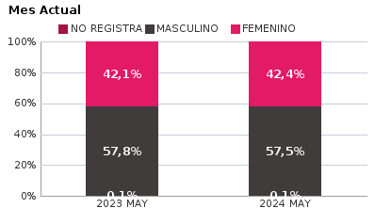 | 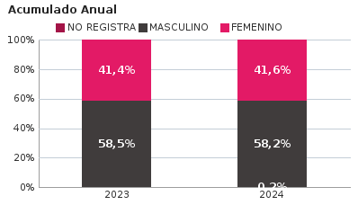
SEXO | Acumulado ENE-MAY 2023 | Acumulado ENE-MAY 2024 | Diferencias Acumulado ENE - MAY | Mensual MAY 2023 | Mensual MAY 2024 | Diferencias mensual MAY
FEMENINO | 27,488 | 24,487 | -3,001 | 5,900 | 5,166 | -734
MASCULINO | 38,856 | 34,219 | -4,637 | 8,099 | 6,994 | -1,105
NO REGISTRA | 62 | 96 | 34 | 19 | 14 | -5
TOTAL GENERAL | 66,406 | 58,802 | -7,604 | 14,018 | 12,174 | -1,844
Ocurrencia por Dia de la Semana y Jornada de HURTO A PERSONAS para BOGOTA

MAY 2023 |  |  |  |  |  | MAY 2024

 | MADRUGADA | MAÑANA | TARDE | NOCHE |  |  | MADRUGADA | MAÑANA | TARDE | NOCHE
LUNES | 368 | 549 | 461 | 453 |  | LUNES | 270 | 321 | 300 | 385
MARTES | 450 | 728 | 627 | 608 |  | MARTES | 318 | 365 | 379 | 458
MIÉRCOLES | 478 | 774 | 613 | 607 |  | MIÉRCOLES | 522 | 484 | 448 | 575
JUEVES | 400 | 528 | 437 | 543 |  | JUEVES | 479 | 446 | 473 | 639
VIERNES | 459 | 634 | 491 | 638 |  | VIERNES | 547 | 534 | 491 | 803
SÁBADO | 546 | 464 | 416 | 537 |  | SÁBADO | 568 | 393 | 367 | 422
DOMINGO | 452 | 273 | 248 | 236 |  | DOMINGO | 438 | 304 | 224 | 221

MADRUGADA 00:01 - 06:00; MAÑANA 06:00 - 12:00; TARDE 12:01 - 18:00; NOCHE: 18:01 - 24:00 |  |  |  |  |  | MADRUGADA 00:01 - 06:00; MAÑANA 06:00 - 12:00; TARDE 12:01 - 18:00; NOCHE: 18:01 - 24:00
Acumulado ENE - MAY 2023 |  |  |  |  |  | Acumulado ENE - MAY 2024

 | MADRUGADA | MAÑANA | TARDE | NOCHE |  |  | MADRUGADA | MAÑANA | TARDE | NOCHE
LUNES | 1,784 | 2,672 | 2,133 | 2,083 |  | LUNES | 1,664 | 1,977 | 1,855 | 2,113
MARTES | 1,890 | 3,132 | 2,582 | 2,414 |  | MARTES | 1,788 | 2,083 | 2,053 | 2,430
MIÉRCOLES | 2,054 | 3,114 | 2,623 | 2,607 |  | MIÉRCOLES | 2,051 | 2,124 | 2,092 | 2,477
JUEVES | 1,970 | 2,772 | 2,320 | 2,559 |  | JUEVES | 2,009 | 2,028 | 2,042 | 2,497
VIERNES | 2,215 | 2,974 | 2,649 | 3,105 |  | VIERNES | 2,309 | 2,381 | 2,194 | 3,234
SÁBADO | 3,066 | 2,389 | 2,205 | 2,499 |  | SÁBADO | 2,868 | 1,989 | 1,992 | 2,302
DOMINGO | 2,347 | 1,617 | 1,395 | 1,236 |  | DOMINGO | 2,328 | 1,486 | 1,182 | 1,254

MADRUGADA 00:01 - 06:00; MAÑANA 06:00 - 12:00; TARDE 12:01 - 18:00; NOCHE: 18:01 - 24:00 |  |  |  |  |  | MADRUGADA 00:01 - 06:00; MAÑANA 06:00 - 12:00; TARDE 12:01 - 18:00; NOCHE: 18:01 - 24:00
Comportamiento de HURTO A PERSONAS por Tipo de Arma para BOGOTA |  | MENSUAL

ACUMULADO |  | 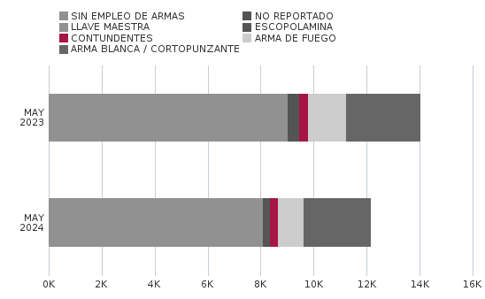

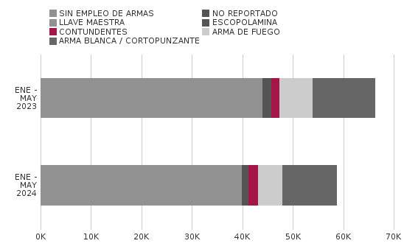
Comportamiento de HURTO A PERSONAS por Ciclo Vital para BOGOTA | MENSUAL

ACUMULADO | 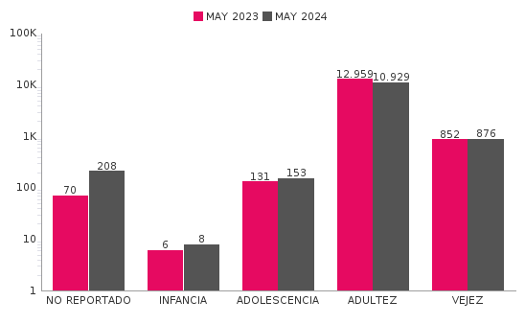

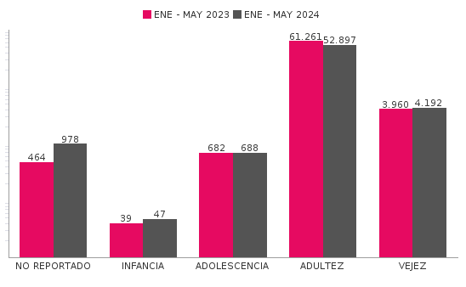
Comportamiento de 'HURTO A PERSONAS' por Localidades

Año | 2024
Localidad | ENE-MAY 2023 | ENE-MAY 2024 | Variacion % ENE - MAY 2024 | MAY 2023 | MAY 2024 | Variacion % MAY 2024
01-USAQUÉN | 3,421 | 3,760 | 9.9% | 726 | 798 | 9.9%
02-CHAPINERO | 6,332 | 5,439 | -14.1% | 1,381 | 1,018 | -26.3%
03-SANTA FE | 3,694 | 3,473 | -6.0% | 804 | 709 | -11.8%
04-SAN CRISTÓBAL | 1,661 | 1,483 | -10.7% | 382 | 310 | -18.8%
05-USME | 1,309 | 1,122 | -14.3% | 273 | 199 | -27.1%
06-TUNJUELITO | 964 | 1,009 | 4.7% | 183 | 194 | 6.0%
07-BOSA | 2,857 | 2,310 | -19.1% | 574 | 505 | -12.0%
08-KENNEDY | 7,458 | 5,567 | -25.4% | 1,469 | 1,067 | -27.4%
09-FONTIBÓN | 3,633 | 3,549 | -2.3% | 765 | 716 | -6.4%
10-ENGATIVÁ | 6,659 | 5,595 | -16.0% | 1,406 | 1,178 | -16.2%
11-SUBA | 7,681 | 6,128 | -20.2% | 1,585 | 1,133 | -28.5%
12-BARRIOS UNIDOS | 2,971 | 2,573 | -13.4% | 631 | 466 | -26.1%
13-TEUSAQUILLO | 4,793 | 3,391 | -29.3% | 1,028 | 755 | -26.6%
14-LOS MÁRTIRES | 2,833 | 4,957 | 75.0% | 584 | 1,353 | 131.7%
15-ANTONIO NARIÑO | 1,428 | 1,110 | -22.3% | 323 | 232 | -28.2%
16-PUENTE ARANDA | 3,063 | 2,530 | -17.4% | 624 | 539 | -13.6%
17-CANDELARIA | 461 | 554 | 20.2% | 93 | 165 | 77.4%
18-RAFAEL URIBE URIBE | 2,351 | 1,654 | -29.6% | 480 | 312 | -35.0%
19-CIUDAD BOLÍVAR | 2,829 | 2,200 | -22.2% | 706 | 414 | -41.4%
99-SIN LOCALIZACION | 8 | 398 | 4875.0% | 1 | 111 | 11000.0%
TOTAL GENERAL | 66,406 | 58,802 | -11.5% | 14,018 | 12,174 | -13.2%
Mensaje Hurto Personas
Fecha Corte | (Todos los Valores de Columna)
 | (Todos los Valores de Columna)
v_year | 2024
v_month | 10
EN_MES | MAY
Fuente: Sistema de Información Estadístico Delincuencial y Contravencional SIEDCO - PONAL. Información suministrada el día. 05/11/2024. Fecha de corte: 31/10/2024.
Cálculos: Oficina de Análisis de Información y Estudios Estratégicos. Secretaría Distrital de Seguridad, Convivencia y Justicia. Información sujeta a cambios.

